1GD-FR-0020
 |  |  |  |  |  |  | PROCESO DE GESTIÓN DOCUMENTAL |  |  |  |  |  |  |  |  | POLICÍA NACIONAL
Código:1GD-FR-0020
Fecha: 04/07/2018 |  |  |  |  |  |  | DIAGNÓSTICO INTEGRAL PARA LOS ARCHIVOS DE LA POLICÍA NACIONAL
Versión: 0

CIUDAD: ARMENIA QUINDIO. |  |  |  |  |  |  |  |  |  | FECHA ELABORACIÓN DEL DIAGNÓSTICO |  |  |  |  |  |  | 21 |  | 2 |  |  | 2022
RESPONSABLE DEL DILIGENCIAMIENTO: IT JHILVERT STID RUIZ CHACON
A. IDENTIFICACIÓN
CÓDIGO Y NOMBRE DE LA UNIDAD: 3.8.3.4 DEPARTAMENTO DE POLICIA QUINDIO
FECHA DE CREACIÓN DE LA UNIDAD: 14 de Junio de 1966 |  |  |  |  |  |  |  |  |  | ACTO ADMINISTRATIVO DE CREACIÓN DE LA UNIDAD: Resolucion Nº 02870 del 14/06/1966
DIRECCIÓN DE LA UNIDAD: Avenidad Centenario Calle 2 Norte |  |  |  |  |  |  |  |  |  | ACTO ADMINISTRATIVO VIGENTE DE LA UNIDAD: Resolucion 01043 del 17-03-2014
CORREO ELECTRÓNICO DE LA UNIDAD: dequi.coman@policia.gov.co |  |  |  |  |  |  |  |  |  | TELÉFONO: 7383980 |  |  |  |  |  |  |  | IP: 7405510
A.1 DIRECTOR, COMANDANTE O JEFE DE LA UNIDAD:
NOMBRE: |  |  | JORGE MAURO CORDOBA VALENCIA
GRADO: |  |  | CORONEL
CARGO: |  |  | COMANDANTE DE PARTAMENTO DE POLICIA QUINDIO
TIEMPO EN EL CARGO: |  |  |  | 5 MESES - 20 DÍAS
A.2 ADMINISTRACIÓN DEL ARCHIVO
Jefe Grupo de Gestión Documental
NOMBRES Y APELLIDOS: JHILVERT STID RUIZ CHACON |  |  |  |  |  |  |  |  |  | CAPACITACIÓN O CURSOS EN GESTIÓN DOCUMENTAL Y ARCHIVÍSTICA
GRADO: INTENDENTE |  |  |  |  |  |  |  |  |  | 1 | CURSO ADMINISTRACION DOCUMENTAL EN EL ENTORNO LABORAL
CARGO: JEFE GESTION DOCUMENTAL |  |  |  |  |  |  |  |  |  | 2 | CURSO DE LEGISLACION DOCUMENTAL EN EL ENTORNO LABORAL
TIEMPO EN EL PROCESO DE GESTIÓN DOCUMENTAL |  |  |  |  |  |  |  |  |  | 3 | FUNDAMENTOS BÁSICOS DE GESTIÓN DOCUMENTAL
TIEMPO EN LA INSTITUCIÓN. |  |  |  |  |  |  |  |  |  | 4 | METODOLOGÍA PARA LA ELABORACIÓN DE INVENTARIOS Y TRANSFERENCIAS DOCUMENTALES
CORREO INSTITUCIONAL |  |  |  |  |  |  |  |  |  | 5
No. CELULAR: |  |  |  |  |  |  |  |  |  | 6
No IP DE LA OFICINA Y/O GRUPO: |  |  |  |  |  |  |  |  |  | 7
CONDICIÓN MÉDICO LABORAL: |  |  |  |  |  |  |  |  |  | 8
Funciones del Jefe Grupo de Gestión Documental
1 | Identificar y administrar los riesgos asociados al proceso |  |  |  |  |  |  |  |  |  | 8 | Seleccionar la Documentación para su Conservación Temporal, Permanente o Eliminación.
2 | Difundir en la Unidad los Documentos y Lineamientos del Proceso. |  |  |  |  |  |  |  |  |  | 9 | Realizar la Autoevaluación del Control y la Gestión.
3 | Elaborar y Actualizar Tablas de Retención Documental. |  |  |  |  |  |  |  |  |  | 10 | Implementar Acciones de Mejoramiento
4 | Aplicar las Tablas de Retención Documental y Realizar Disposición Final |  |  |  |  |  |  |  |  |  | 11
5 | Producir, Recepcionar, Organizar y Administrar los Documentos. |  |  |  |  |  |  |  |  |  | 12
6 | Aplicar los Programas del Sistema Integrado de Conservación- SIC |  |  |  |  |  |  |  |  |  | 13
7 | Orientar y Facilitar la Consulta de Documentos. |  |  |  |  |  |  |  |  |  | 14
Responsable Archivo Central
NOMBRES Y APELLIDOS: OLGA YAMILE CELY VALERO |  |  |  |  |  |  |  |  |  | CAPACITACIÓN O CURSOS EN GESTIÓN DOCUMENTAL Y ARCHIVÍSTICA
GRADO: SUBINTENDENTE |  |  |  |  |  |  |  |  |  | 1 | DIPLOMADO GESTION DOCUMENTAL Y ADMINISTRACION DE ARCHIVOS
CARGO: Responsable Archivo Central |  |  |  |  |  |  |  |  |  | 2 | CURSO ORGANIZACION DE ARCHIVOS DE GESTION
TIEMPO EN EL PROCESO DE GESTIÓN DOCUMENTAL |  |  |  |  |  |  |  |  |  | 3 | CURSO ORGANIZACION DE ARCHIVOS ADMINISTRATIVOS
TIEMPO EN LA INSTITUCIÓN. |  |  |  |  |  |  |  |  |  | 4 | CURSO DOCUMENTACION DE UN SISTEMA DE GESTION DE LA CALIDAD NTC ISO 9001
CORREO INSTITUCIONAL |  |  |  |  |  |  |  |  |  | 5 | FUNDAMENTOS BÁSICOS DE GESTIÓN DOCUMENTAL
No. CELULAR: |  |  |  |  |  |  |  |  |  | 6 | METODOLOGÍA PARA LA ELABORACIÓN DE INVENTARIOS Y TRANSFERENCIAS DOCUMENTALES
No IP DE LA OFICINA Y/O GRUPO: |  |  |  |  |  |  |  |  |  | 7
CONDICIÓN MÉDICO LABORAL: |  |  |  |  |  |  |  |  |  | 8
Funciones del Responsable Archivo Central
1 | El respectivo jefe de la oficina productora será el responsable de velar por la organización, consulta, conservación y custodia del archivo de gestión de su dependencia
2 | Identificar y administrar los riesgos asociados al proceso
3 | Difundir en la Unidad los Documentos y Lineamientos del Proceso.
4 | Aplicar las Tablas de Retención Documental y Realizar Disposición Final
5 | Aplicar los Programas del Sistema Integrado de Conservación- SIC
6 | Orientar y Facilitar la Consulta de Documentos.
7 | Seleccionar la Documentación para su Conservación Temporal, Permanente o Eliminación.
TALENTO HUMANO
GRADO | APELLIDOS Y NOMBRES |  |  |  |  | CÉDULA | CARGO ACTUAL | No. De Celular | TIEMPO DE SERVICIO EN LA UNIDAD |  |  | TIEMPO EN EL PROCESO DE GESTIÓN DOCUMENTAL |  |  | NIVEL ACADÉMICO |  |  |  |  | CONDICIÓN MÉDICO LABORAL
 |  |  |  |  |  |  |  |  | Años | Meses | Días | Años | Meses | Días
IT | RUIZ CHACON JHILVERT STID |  |  |  |  |  | JEFE GESTION DOCUMENTAL |  |  |  |  |  |  |  | TECNICO PROFECIONAL EN EL SERVICIO DE POLICIA
SI | CELY VALERO OLGA YAMILE |  |  |  |  |  | RESPONSABLE DE ARCHIVO |  |  |  |  |  |  |  | TECNICO PROFECIONAL EN EL SERVICIO DE POLICIA
PT | SIERRA RODRIGUEZ CRISTIAN CAMILO |  |  |  |  |  | ESTAFETA |  |  |  |  |  |  |  | TECNICO PROFECIONAL EN EL SERVICIO DE POLICIA
PT | LOAIZA GARCIA JOSE MARINO |  |  |  |  |  | AUXILIAR DE ARCHIVO |  |  |  |  |  |  |  | PROFESIONAL
ADS10 | RODRIGUEZ MURILLO MARIA MATILDE |  |  |  |  |  | AUXILIAR DE SERVICIOS-10 |  |  |  |  |  |  |  | TÉCNICO
APA10 | VALENCIA CALDERON JORGE IVAN |  |  |  |  |  | AUXILIAR PARA APOYO DE SEGURIDAD-10 |  |  |  |  |  |  |  | TÉCNICO

A.3 NIVEL Y TIPO DE ARCHIVO
NIVEL DE LA UNIDAD |  |  |  |  |  | Asesor |  | Control |  | Operativo |  |  |  | Administrativo |  |  |  |  | Docente
 |  |  |  |  |  |  |  |  |  | x
JURISDICCIÓN |  |  |  |  |  | Dirección |  |  | Oficina Asesora |  |  | Región |  | Metropolitana |  | Departamento |  |  | Escuela de Policía |  |  |  | Centro de Instrucción
 |  |  |  |  |  | Avenidad Centenario Calle 2 Norte |  |  |  |  |  | Número 3 de Policía |  |  |  | DEPARTAMENTO DE POLICIA QUINDÍO
MISIÓN DE LA UNIDAD |  |  |  |  |  | “El fin primordial de la Policía Nacional es el mantenimiento de la convivencia como condición necesaria, para el ejercicio de los derechos y libertades públicas y para asegurar que los habitantes de Colombia convivan en paz fundamentada en el código de ética policial”.
SISTEMA DE ARCHIVO |  |  |  |  |  | Centralizado |  |  |  |  |  |  | Descentralizado
 |  |  |  |  |  |  |  |  |  |  |  |  | x
CLASES DE ARCHIVOS |  |  |  |  |  | Archivo de Gestión |  | Archivo de Central |  | Archivo Intermedio |  |  | Archivo Histórico |  |  | Número de Depósitos
 |  |  |  |  |  |  |  | x |  |  |  |  |  |  |  | 2
NUMERO DE DEPENDENCIAS |  |  |  |  |  | Operativas |  |  |  |  |  |  |  | Administrativas
 |  |  |  |  |  | 45 |  |  |  |  |  |  |  | 28
SERVICIOS QUE PRESTA |  |  |  |  |  | EL GRUPO DE GESTIÓN DOCUMENTAL - ARCHIVO CENTRAL PRESTA LOS SIGUIENTES SERVICIOS
 |  |  |  |  |  | 1 | Asesorías y Acompañamientos |  |  |  |  | Periodicidad |  | Semestral | Cantidad |  | 2 | Origen |  | Interno
 |  |  |  |  |  | 2 | Respuesta Derechos de Petición |  |  |  |  |  |  | Mensual |  |  | 2 |  |  | Externo
 |  |  |  |  |  | 3 | Prestamos y Consultas de Documentos |  |  |  |  |  |  | Mensual |  |  | 5 |  |  | Interno
 |  |  |  |  |  | 4 | Transferencias Documentales |  |  |  |  |  |  | Trimestral |  |  | 17 |  |  | Interno
 |  |  |  |  |  | 5 | Inspecciones Judiciales |  |  |  |  |  |  | Semestral |  |  | 2 |  |  | Externo
 |  |  |  |  |  | 6 | Requerimientos / Solicitudes |  |  |  |  |  |  | Semanal |  |  | 3 |  |  | Interno Y Externo

 |  |  |  |  |  | PROCESOS TÉCNICOS DE REPROGRAFÍA DESARROLLADOS
...
B1. DATOS GENERALES Y UBICACIÓN DEL DEPÓSITO DE ARCHIVO
Accesorio |  |  |  |  |  |  |  | Cantidad | Accesorio |  |  |  |  | Cantidad | Accesorio
Cuenta con extintores CO2 (cuantos): |  |  |  |  |  |  |  | 0 | Termohigrómetros |  |  |  |  | 2 | Puestos de Trabajo |  |  |  |  |  |  | 2
Cuenta con extintores Multipropósito(cuantos): |  |  |  |  |  |  |  | 5 | Equipos de Computo |  |  |  |  | 1 | Teléfonos |  |  |  |  |  |  | 1
Cuenta con extractores de aire (cuantos): |  |  |  |  |  |  |  | 8 | Escáneres |  |  |  |  | 1 | Unidades de Conservación (Cajas) |  |  |  |  |  |  | 200
Cuenta con sensores de movimiento: |  |  |  |  |  |  |  | 0 | Impresoras |  |  |  |  | 1 | Unidades de Conservación (Carpetas) |  |  |  |  |  |  | 1000
Deshumidificadores |  |  |  |  |  |  |  | 0 | Fotocopiadoras |  |  |  |  | 1 | Equipos de Microfilmación |  |  |  |  |  |  | 0
Otros, cuales?
EVIDENCIA FOTOGRÁFICA
SE DEBERÁ ANEXAR FOTOGRAFÍAS QUE DEN CUANTA DE LAS CONDICIONES TÉCNICAS MÍNIMAS QUE PRESENTA LA ESTRUCTURA DEL ARCHIVO, EQUIPAMIENTO Y MOBILIARIO, ESTANTERÍA, SEÑALÉTICA Y SEGURIDAD, LAS ÁREAS COLINDANTES Y EL ESTADO DE LA INFORMACIÓN ADMINISTRADA POR LA UNIDAD
SEÑALETICA Y SEGURIDAD |  |  |  |  |  |  | EQUIPAMIENTO Y MOVILIARIO |  |  |  |  | ESTANTERIA |  |  |  |  | AREAS COLINDANTES
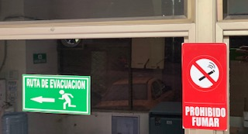
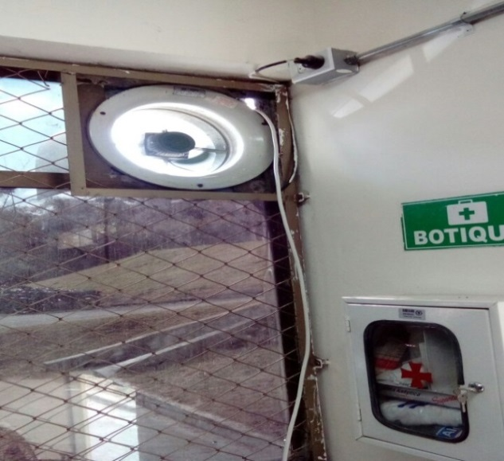
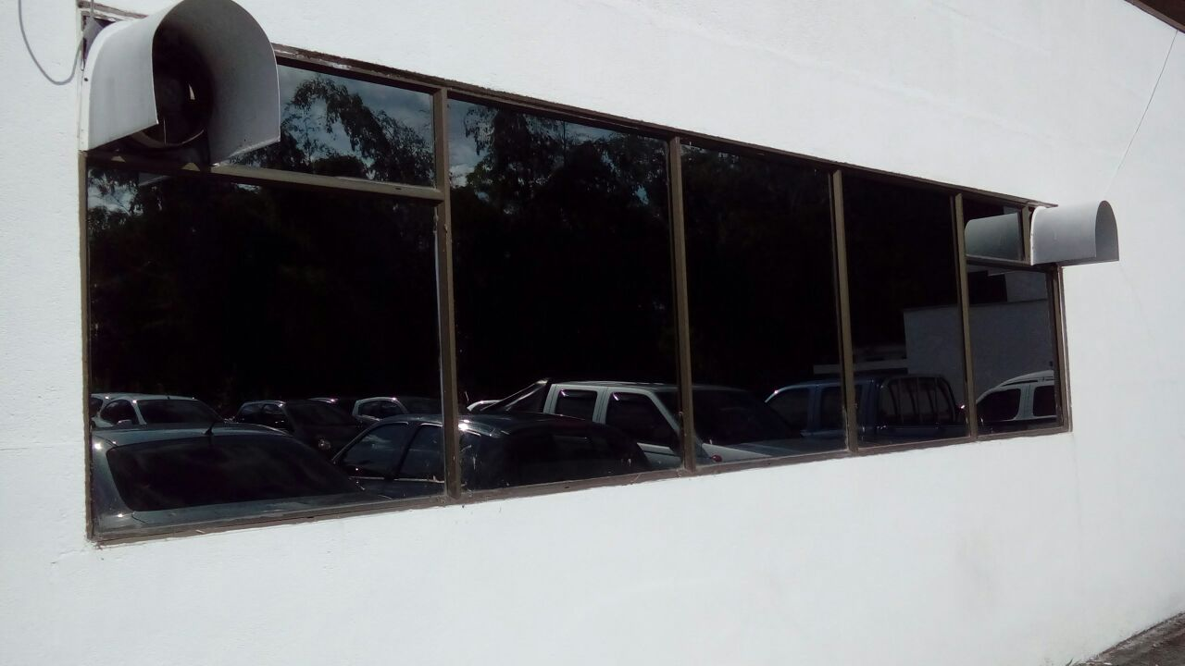
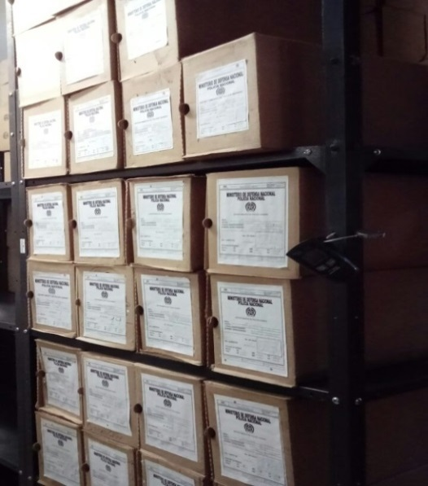
 |  |  |  |  |  |  |  |  |  |  |  | 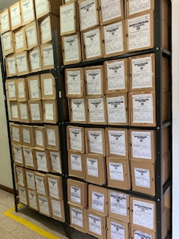 |  |  |  |  | 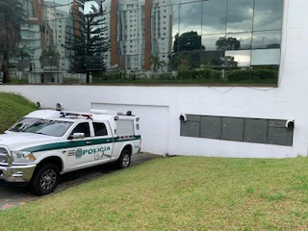

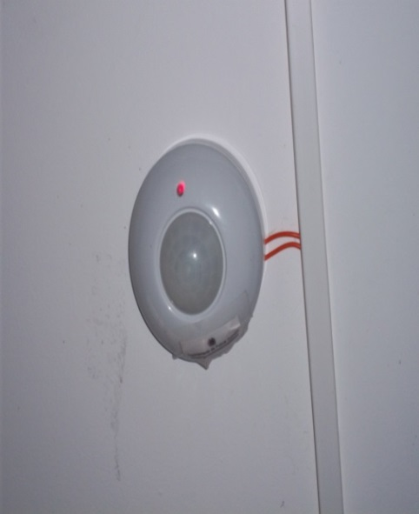
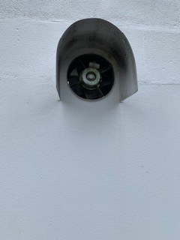
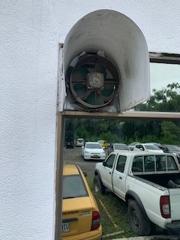
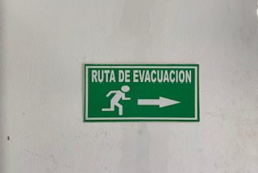 |  |  |  |  |  |  | 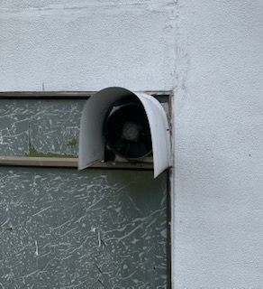 |  |  |  |  | 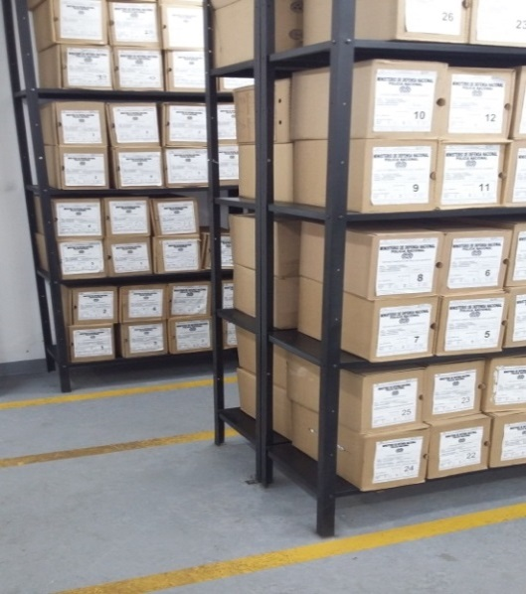 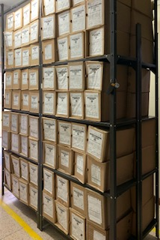 |  |  |  |  | 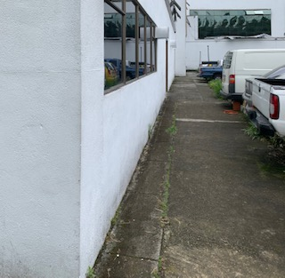

C. CARACTERÍSTICAS DE LA DOCUMENTACIÓN
IDENTIFICACIÓN DEL FONDO ACUMULDADO O DOCUMENTAL
...
 |  |  |  |  |  | NO | Causa
 |  |  |  |  |  |  |  |  |  |  |  |  |  |  |  | SI | NO | Número y fecha del soporte generado
1980-1999 |  | Archivo central |  |  | X |  | En el mes de enero de 1999 se presentó un fenómeno natural ( Terremoto) el cual afectó al Departamento, del Quindío en él cual se perdió aproximadamente el 90% de la documentación que se encontraba en el Archivo Central del Comando Departamento de Policía Quindío, incluyendo los inventarios documentales existentes, Igualmente resultaron afectados los archivos de gestión de las diferentes unidades policiales. |  |  |  |  |  |  |  |  |  | X

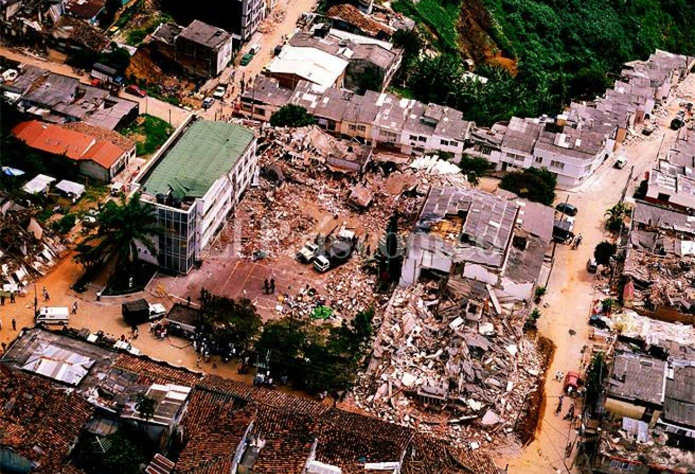
EVIDENCIA FOTOGRÁFICA
SE DEBERÁ ANEXAR FOTOGRAFÍAS QUE DEN CUANTA DE LA PÉRDIDA DE INFORMACIÓN SUFRIDA EN LA UNIDAD
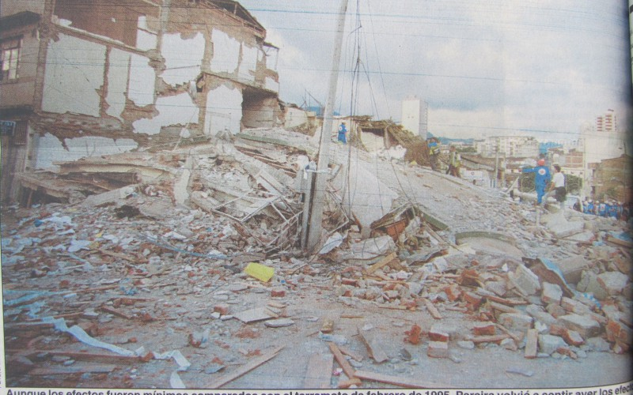

 |  |  |  |  |  |  |  |  | NO APLICA

D. SISTEMA INTEGRADO DE CONSERVACIÓN-SIC
PLAN DE CONSERVACIÓN PREVENTIVA
Programa |  |  |  |  |  |  | Clase de Archivo |  |  | Actividad |  |  | Evidencia |  |  | periodicidad |  |  |  |  | Observaciones
A. Capacitación y sensibilización del personal |  |  |  |  |  |  | Archivo Central |  |  | SENSIBILIZACIÓN SOBRE: * PROCESO DE GESTIÓN DOCUMENTAL. * FACTORES DE DETERIORO Y CONSERVACIÓN DOCUMENTAL. * GESTIÓN DEL RIESGO Y SALUD OCUPACIONAL. * PREVENCIÓN DE DESASTRES Y MANEJO DE EMERGENCIAS EN ARCHIVOS. * MANEJO DE EQUIPOS O HERRAMIENTAS NECESARIAS PARA LA CONSERVACIÓN DE ARCHIVOS. ACTIVIDADES A DESARROLLAR: JORNADAS DE RETROALIMENTACIÓN, TALLERES, CURSOS, CAMPAÑAS, MATERIAL DE APOYO, EN EL MARCO DEL FORTALECIMIENTO DEL PROCESO DE CONSERVACIÓN Y PRESERVACIÓN. |  |  | ACTA 001 COMAN- GUGED DEL 12/01/2021 - ACTA 002 COMAN- GUGED DEL 20/01/2021 - ACTA 004 COMAN- GUGED DEL 20/01/2021 - ACTA 005 COMAN- GUGED DEL 20/02/2021 - ACTA 007 COMAN- GUGED DEL 19/03/2021 -ACTA 010 COMAN-GUGED DEL 25/03/2021 - ACTA 013 COMAN-GUGED DEL 23/04/2021 - ACTA 014 COMAN-GUGED DEL 01/06/2021 - ACTA 015 COMAN-GUGED DEL 03/06/2021 - ACTA 016 COMAN-GUGED DEL 08/06/2021 - ACTA 017 COMAN-GUGED DEL 06/06/2021 - ACTA 019 COMAN-GUGED DEL 17/06/2021 - ACTA 026 COMAN-GUGED DEL 06/09/2021 - ACTA 028 COMAN-GUGED DEL 10/09/2021 - ACTA 029 COMAN-GUGED DEL 01/10/2021 - ACTA 038 COMAN-GUGED DEL 22/11/2021 - ACTA 041 COMAN-GUGED DEL 08/12/2021 - ACTA 043 COMAN-GUGED DEL 21/12/2021 - S-2021-008051-DEQUI DEL 03/02/2021 - GS-2021-042329-DEQUI DEL 17/06/2021 - GS-2021-046355-DEQUI DEL 04/06/2021 - GS-2021-092427-DEQUI DEL 28/12/2021 |  |  | SEMESTRAL |  |  |  |  | ESTE PROGRAMA SE PONE EN PRACTICA CON TODO LOS FUNCIONARIOS DE LA UNIDAD, SE PROGRAMAN REUNIONES DE TRABAJO DONDE SE IMPARTE INSTRUCCIÓN REFERENTE A LA NORMATIVIDAD VIGENTE QUE SE MANEJA EN EL PROCESO, ACTUALIZACION DE FORMATOS, USO DE LA HERRAMIENTA GEPOL GESTOR DE DOCUMENTOS POLICIALES, SE ENVIAN AYUDAS VISUALES POR MEDIO DEL CORREO DE LA UNIDAD CON EL FIN DE CREAR CONCIENCIA DE LA IMPORTANCIA QUE TIENE EL PROCESO, SU ALCANSE Y EL VALOR TAN INCALCULABLE DE LA DOCUMENTACION PRODUCIDA POR LA INSTITUCION.

B. Inspección y mantenimiento de sistemas de almacenamiento e instalaciones físicas |  |  |  |  |  |  | Archivo Central |  |  | INPECCIÓN Y MANTENIMIENTO: * EVALUAR PERIÓDICAMENTE EL ESTADO DE CONSERVACIÓN DE LOS MATERIALES CONSTRUCTIVOS DE LAS INSTALACIONES O EDIFICIO, ESTANTERÍA Y MOBILIARIO. * IDENTIFICAR FACTORES DE ALTERACIÓN, REDES DE ENERGÍA, CONDUCCIÓN DE AGUA, MATERIALES INFLAMABLES, FOCOS DE SUCIEDAD O MATERIALES QUE ACUMULEN POLVO O MUGRE. * IDENTIFICAR, REPORTAR Y GESTIONAR EL MANTENIMIENTO, REPARACIÓN O RENOVACIÓN DE LAS INSTALACIONES O MOBILIARIO. |  |  | S-2021-002402-DEQUI DEL 04/01/2021 - S-2021-014169-DEQUI DEL 24/02/2021 - GS-2021-030901-DEQUI DEL 26/04/2021 - GS-2021-031261-DEQUI DEL 28/04/2021 - GS-2021-024424-DEQUI DEL 01/04/2021 - GS-2021-046355-DEQUI DEL 04/06/2021 - GS-2021-046910-DEQUI DEL 07/07/2021 - GS-2021-052231-DEQUI DEL 27 /07/2021 - GS-2021-053577-DEQUI DEL 01/08/2021 - GS-2021-058806-DEQUI DEL 21/08/2021 - GS-2021-064276-DEQUI DEL 31/08/2021 - GS-2021-072704-DEQUI DEL 12/10/2021 - GS-2021-092427-DEQUI DEL 28/12/2021 |  |  | ANUAL |  |  |  |  | SE REALIZA DE FORMA CONSTANTE INSPECCIÓN Y MANTENIMIENTO A LAS INSTALACIONES DEL ARCHIVO CENTRAL CUYO FIN PRIMORDIAL ES VERIFICAR EL ESTADO DE CONSERVACIÓN DE LA INFRAESTRUCTURA TANTO EN SU PARTE INTERNA COMO EXTERNA CON EL FIN DE DETECTAR FALLAS EN MATERIALES, ACABADOS DEL EDIFICIO, FOCOS DE HUMEDAD, ESTANTERÍA, INSTALACIONES ELÉCTRICAS, VERIFICAR LOS PUNTOS DE VENTILACIÓN QUE NO PRESENTEN OBSTRUCCIÓN, EXTRACTORES DE POLVO ENTRE OTROS Y ASÍ PODER IDENTIFICAR AQUELLAS FALENCIAS LAS CUALES PUEDAN GENERAR ALGÚN TIPO DE DETERIORO A LA ESTRUCTURA Y PONER EN PELIGRO LOS ACERVOS DOCUMENTALES DE LA UNIDAD.
C. Saneamiento ambiental: desinfección, desratización y desinsectación |  |  |  |  |  |  | Archivo Central |  |  | LIMPIEZA, DESINFECCIÓN, CONTROL DE PLAGAS: * IDENTIFICAR LAS FUENTES DE POLVO Y/O SUCIEDAD Y REALIZAR LAS ACTIVIDADES NECESARIAS PARA CORREGIR ESA SITUACIÓN. * ADOPTAR MEDIDAS DE SEGURIDAD INDUSTRIAL PARA LOS FUNCIONARIOS. * IDENTIFICAR LOS FOCOS DE CONTAMINACIÓN BIOLÓGICA Y ENTRADAS DE AGENTES BIÓTICOS Y CORREGIR ESA SITUACIÓN. * EVALUAR EL ESTADO DE CONSERVACIÓN DE LA DOCUMENTACIÓN, GRADOS DE DETERIORO Y ACTIVIDAD DEL AGENTE CONTAMINANTE SEGÚN LOS PARÁMETROS INDICADOS EN EL PROGRAMA. * AISLAR EL MATERIAL CONTAMINADO SEGÚN LOS PARÁMETROS INDICADOS EN EL PROGRAMA. * REALIZAR EL TRATAMIENTO Y/O MANTENIMIENTO INDIVIDUAL SOBRE LA DOCUMENTACIÓN, MOBILIARIO, ELEMENTOS DE TRABAJO, ETC., ASÍ COMO LOS PROCEDIMIENTOS DE DESRATIZACIÓN, DESINSECTACIÓN Y DEMÁS ACTIVIDADES DE LIMPIEZA Y CONTROL, CON PRODUCTOS Y PROCEDIMIENTOS TÉCNICOS SEGÚN LOS PARÁMETROS INDICADOS EN EL PROGRAMA. * INSTALAR ELEMENTOS DE PROTECCIÓN CONTRA PLAGAS EN LOS ESPACIOS COMO POR EJEMPLO, REJILLAS, MALLAS, ANJEOS, ETC., EN CASO DE EVIDENCIAR LA NECESIDAD. |  |  | GS-2021-024437-DEQUI DEL 01/04/2021 - GS-2021-046355-DEQUI DEL 04/06/2021 - GS-2021-075147-DEQUI DEL 21/10/2021 - GS-2021-079389-DEQUI DEL 05/11/2021 - GS-2021-092427-DEQUI DEL 28/12/2021 |  |  | SEMESTRAL |  |  |  |  | SE REALIZÓ ACTIVIDADES DE FUMIGACIÓN POR ASPERSIÓN EN EL ARCHIVO CENTRAL DEL DEPARTAMENTO DE POLICÍA QUINDÍO, CON EL OBJETIVO DE GARANTIZAR UN ENTORNO DE SALUBRIDAD, ASÍ COMO TAMBIÉN BENEFICIAR EL CAMPO DE LA CONSERVACIÓN DEL PATRIMONIO DOCUMENTAL QUE SE CUSTODIA EN EL ARCHIVO CENTRAL, APLICANDO LOS ESTÁNDARES Y CUIDADOS PARA LOS ARCHIVOS A FIN DE CONTROLAR VECTORES Y ROEDORES QUE PUDIERAN DAÑAR O DETERIORAR LOS ACERVOS DOCUMENTALES DE LA UNIDAD. ESTE PROCESO SE LLEVÓ A CABO EN LA INFRAESTRUCTURA FÍSICA DEL DEPÓSITO DE MATERIAL DOCUMENTAL, ASÍ COMO TAMBIÉN EN LOS PISOS, LOS MUROS, PAREDES Y MESONES, MITIGANDO DIFERENTES TIPOS DE INSECTOS QUE SON COMUNES EN LOS DEPÓSITOS DE LOS ARCHIVOS COMO SON: MOSCOS ZANCUDOS ÁCAROS, TERMITAS, GORGOJOS, CUCARACHAS, HORMIGAS Y CHINCHES.
D. Monitoreo y control de condiciones ambientales |  |  |  |  |  |  | Archivo Central |  |  | CONTROL DE CONDICIONES AMBIENTALES: * EVALUAR Y CONTROLAR EL ENTORNO CLIMÁTICO Y MICROCLIMÁTICO: LUZ, TEMPERATURA, HUMEDAD RELATIVA, VENTILACIÓN Y CONTAMINANTES ATMOSFÉRICOS PARA PROTEGER LA DOCUMENTACIÓN Y ADOPTAR MEDIDAS CORRECTIVAS SEGÚN LOS PARÁMETROS INDICADOS EN EL PROGRAMA. * REALIZAR LOS REGISTROS DE MEDICIONES DE CONTROL AMBIENTAL SEGÚN LOS PARÁMETROS INDICADOS EN EL PROGRAMA. * UTILIZAR FILTROS DE CONTROL UV, PERSIANAS, VENTILADORES, SISTEMAS NATURALES O ARTIFICIALES DE CLIMATIZACIÓN, FILTROS DE POLVO, UTILIZACIÓN DE LOS INSTRUMENTOS NECESARIOS PARA EL DESARROLLO DEL CONTROL AMBIENTAL. |  |  | DESDE ENERO HASTA DICIEMBRE SE DILIGENCIA FORMATO 1GD-FR-0015 - GS-2021-024437-DEQUI DEL 01/04/2021 - GS-2021-024424-DEQUI DEL 01/04/2021 - GS-2021-046355-DEQUI DEL 04/06/2021 - GS-2021-058806-DEQUI DEL 21/08/2021 - GS-2021-079389-DEQUI DEL 05/11/2021 - GS-2021-092427-DEQUI DEL 28/12/2021 |  |  | DIARIO |  |  |  |  | DIARIAMENTE EN EL ARCHIVO CENTRAL SE REALIZA REGISTRO EN EL FORMATO 1GD-FR-0015 PLANILLA DE CONTROL AMBIENTAL DONDE SE APUNTAN DATOS COMO CONTROL DE TEMPERATURA Y HUMEDAD, ESTA ACTIVIDAD SE REALIZA TRES VECES AL DÍA CON BASE AL TERMOHIGRÓMETRO DANDO ASÍ APLICABILIDAD A LA GUÍA NÚMERO GD-GU-0006 SISTEMA INTEGRADO DE CONSERVACIÓN SIC. LO ANTERIOR TIENE COMO OBJETIVO GARANTIZAR LA CONSERVACIÓN DE LOS ACERVOS DOCUMENTALES E INFORMACIÓN DE LA POLICÍA NACIONAL, APLICANDO CORRECTAMENTE LOS MECANISMOS Y SISTEMAS ADECUADOS PARA EL MONITOREO Y CONTROL DE LAS CONDICIONES AMBIENTALES EN LAS ÁREAS PARA EL ALMACENAMIENTO DOCUMENTAL
E. Almacenamiento y re-almacenamiento |  |  |  |  |  |  | Archivo Central |  |  | ACTIVIDADES SOBRE EL MATERIAL PARA LA PRODUCCIÓN DOCUMENTAL Y ALMACENAMIENTO. * ADQUIRIR UNIDADES QUE RESPONDAN A LAS NECESIDADES PARTICULARES * REALIZAR LAS ACTIVIDADES CORRECTIVAS DE REEMPLAZO DE LAS UNIDADES DE CONSERVACIÓN QUE PRESENTEN UN DESGASTE O DETERIORO CONSIDERABLE QUE PONGAN EN RIESGO LA CONSERVACIÓN DE LA DOCUMENTACIÓN SEGÚN LOS PARÁMETROS INDICADOS EN EL PROGRAMA. * ESTABLECER PARÁMETROS PARA LA COMPRA DE UNIDADES DE CONSERVACIÓN Y DEMÁS ELEMENTOS TENIENDO EN CUENTA MATERIAL Y SOPORTE DOCUMENTAL (DIMENSIONES, RESISTENCIA DE LOS MATERIALES, DISEÑO DE LAS UNIDADES, RECUBRIMIENTO INTERNO, ACABADOS, ETC.), COMPRA, ADECUACIÓN Y MANTENIMIENTO DE UNIDADES DE ALMACENAMIENTO Y CONSERVACIÓN QUE CUMPLAN CON LOS ESTÁNDARES DE CALIDAD ESTABLECIDOS POR EL ARCHIVO GENERAL DE LA NACIÓN. |  |  | GS-2021-024437-DEQUI DEL 01/04/2021 - GS-2021-046355-DEQUI DEL 04/06/2021 - GS-2021-079389-DEQUI DEL 05/11/2021 - GS-2021-092427-DEQUI DEL 28/12/2021 |  |  | SEMESTRAL |  |  |  |  | SE ORGANIZA LA DOCUMENTACIÓN EN LAS NUEVAS CARPETAS CUATRO ALETAS, GARANTIZANDO LA CONSERVACIÓN DOCUMENTAL DURANTE LA PRODUCCIÓN Y MANIPULACIÓN DE LA MISMA, DURANTE TODO EL CICLO VITAL Y ASÍ MINIMIZARLOS DETERIOROS O DAÑOS FÍSICOS EN LA DOCUMENTACIÓN, MEDIANTE EL DESARROLLO DE BUENAS PRÁCTICAS Y EL USO ADECUADO DE LAS UNIDADES DE ALMACENAMIENTO ADQUIRIDAS CON ESTA FINALIDAD, DANDO ASÍ APLICABILIDAD A LA GUÍA NÚMERO GD-GU0006 SISTEMA INTEGRADO DE CONSERVACIÓN SIC.
F. Prevención de emergencias y atención de desastres. |  |  |  |  |  |  | Archivo Central |  |  | SENSIBILIZACIÓN, PREVENCIÓN DE EMERGENCIAS Y ATENCIÓN DE DESASTRES EN ARCHIVOS. * ELABORAR EL PLAN DE ATENCIÓN DE EMERGENCIAS Y ATENCIÓN DE DESASTRES PARA ARCHIVOS Y REACCIÓN EN CASO DE SINIESTROS. + SENSIBILIZAR AL PERSONAL DE LA UNIDAD RESPECTO A LOS DIFERENTES PROCEDIMIENTOS A REALIZARSE RESPECTO A LA CONSERVACIÓN DEL PATRIMONIO DOCUMENTAL EN EL EVENTO DE UNA EMERGENCIA NATURAL O ANTROPOGÉNICA SEGÚN LOS PARÁMETROS INDICADOS EN EL PROGRAMA. * APLICAR LOS PROCEDIMIENTOS MÁS ADECUADOS SOBRE LA DOCUMENTACIÓN, EN EL EVENTO DE PRESENTARSE EMERGENCIAS O DESASTRES NATURALES O ANTROPOGÉNICOS, SEGÚN LOS PARÁMETROS INDICADOS EN EL PROGRAMA. |  |  | ACTA 001 COMAN- GUGED DEL 12/01/2021 - PLAN DE EMERGENCIA 02 FEBRERO 2021 - ACTA 007 COMAN- GUGED DEL 19/03/2021 - ACTA 014 COMAN-GUGED DEL 01/06/2021 - ACTA 043 COMAN-GUGED DEL 21/12/2021 - GS-2021-046355-DEQUI DEL 04/06/2021 GS-2021-075533-DEQUI DEL 22/10/2021 - PLAN DE EMERGENCIA 01 DICIEMBRE 2021 -GS-2021-092427-DEQUI DEL 28/12/2021 |  |  | TRIMESTRAL |  |  |  |  | MEDIANTE ACTA DE REUNIONES DE TRABAJO SE SENCIBILIZA AL PERSONAL DEL DEPARTAMENTO EN EL MARCO DE LA PREVENCIÓN, PREPARACIÓN Y RESPUESTA ANTE UNA SITUACIÓN DE EMERGENCIA, CON EL FIN DE MINIMIZAR LOS EFECTOS NEGATIVOS SOBRE EL PATRIMONIO DOCUMENTAL DE LA INSTITUCIÓN.
PLAN DE CONSERVACIÓN PREVENTIVA
Programa |  |  |  |  |  |  | Clase de Archivo |  |  | Actividad |  |  | Evidencia |  |  | periodicidad |  |  |  |  | Observaciones
A. Preservación digital a largo plazo |  |  |  |  |  |  | Archivo Central |  |  | PRESERVACIÓN DE LA INFORMACIÓN DIGITAL A LARGO PLAZO. * LAS UNIDADES DE LA POLICÍA QUE TENGAN EL DEBER DE PRESERVAR LA INFORMACIÓN DIGITAL O ELECTRÓNICA EN BASES DE DATOS O SIMILARES, DEBERÁN ESTANDARIZAR LOS PROCEDIMIENTOS DE USO Y CONSERVACIÓN DE LA MISMA SEGÚN LO DISPUESTO POR OFITE, CON EL PROPÓSITO DE ASEGURAR LA PRESERVACIÓN EN EL TIEMPO DE LA INFORMACIÓN DIGITAL O ELECTRÓNICA, INDEPENDIENTEMENTE DE LA FORMA O ALMACENAMIENTO EN EL QUE SE ENCUENTRE. * REALIZAR PROCEDIMIENTOS DE RESPALDO DE LA INFORMACIÓN DIGITAL O ELECTRÓNICA, BACK UP O MIGRACIÓN SEGÚN LOS PARÁMETROS INDICADOS EN EL PROGRAMA. * EL MANEJO Y DISPOSICIÓN DE LA INFORMACIÓN ELECTRÓNICA Y/O DIGITAL DEBE CUMPLIR CON LOS PARÁMETROS TÉCNICOS Y DE SEGURIDAD Y EXIGIDOS POR PARTE DEL ARCHIVO GENERAL NACIONAL (AGN), NORMAS TÉCNICAS COLOMBIANAS (NTC) O NORMAS ISO INTERNACIONALES. |  |  | NO SE CUENTA CON LOS ELEMENTOS NECESARIOS PARA REALIZAR ESTA LABOR |  |  | N/A |  |  |  |  | EN EL MOMENTO EN EL DEPARTAMENTO NO SE CUENTA CON EL PLAN DE PRESERVACION DIGITAL A LARGO PLAZO, DE LO ANTERIOR SE ENCARGA DIRECTAMENTE OFITE A NIVEL CENTRAL.
EVIDENCIA FOTOGRÁFICA
SE DEBERÁ ANEXAR FOTOGRAFÍAS QUE DEN CUANTA DE LAS CONDICIONES DE ORGANIZACIÓN, ADMINISTRACIÓN, CUSTODIA Y CONSERVACIÓN DE LOS ACERVOS DOCUMENTALES
Plan de conservación de preventiva
EVIDENCIA FOTOGRÁFICA CONCERVACION DE LOS ACERVOS |  |  |  |  |  |  | EVIDENCIA ORGANIZACIÓN, CLASIFICACION Y DEPURACION 1GD-GU-004 |  |  |  | EVIDANCIA UNIDADES DE CONCERVACION EN ESTANTERIA |  |  |  | EVIDENCIA UNIDAD DE CONCERVACION CAJAS |  |  |  |  |  | EVIDENCIA ESTANTERIA
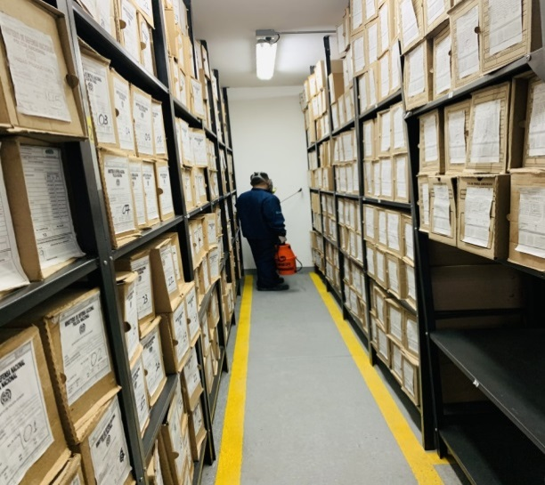
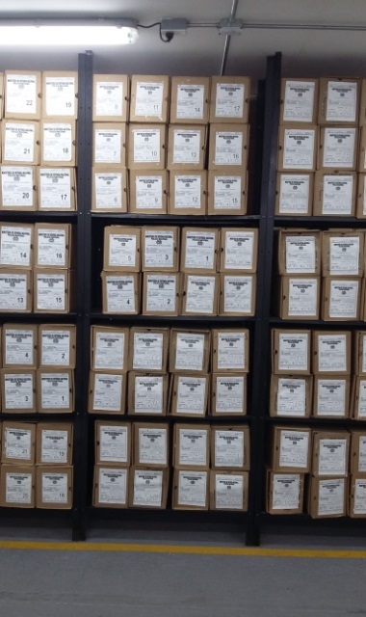
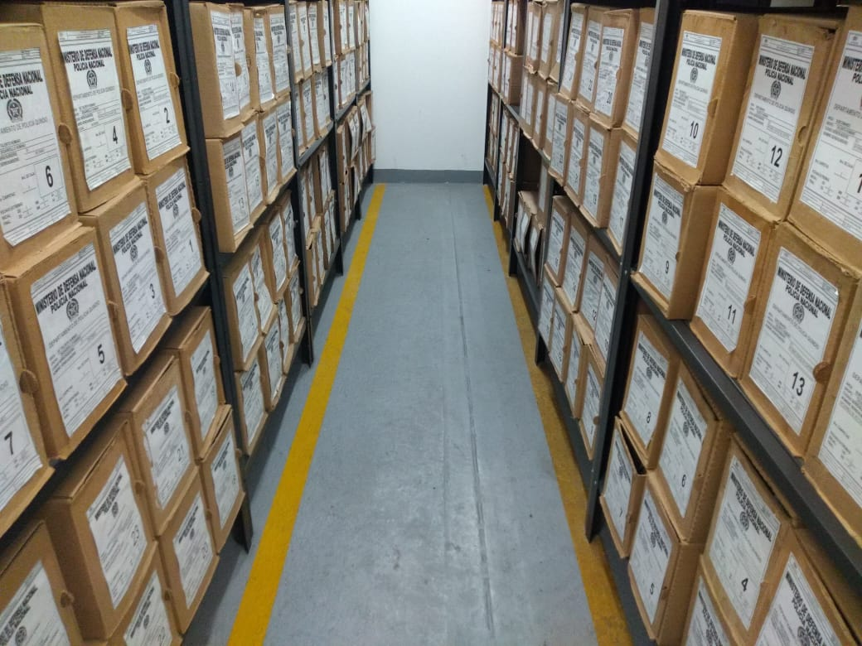
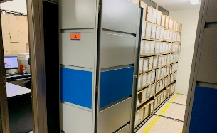
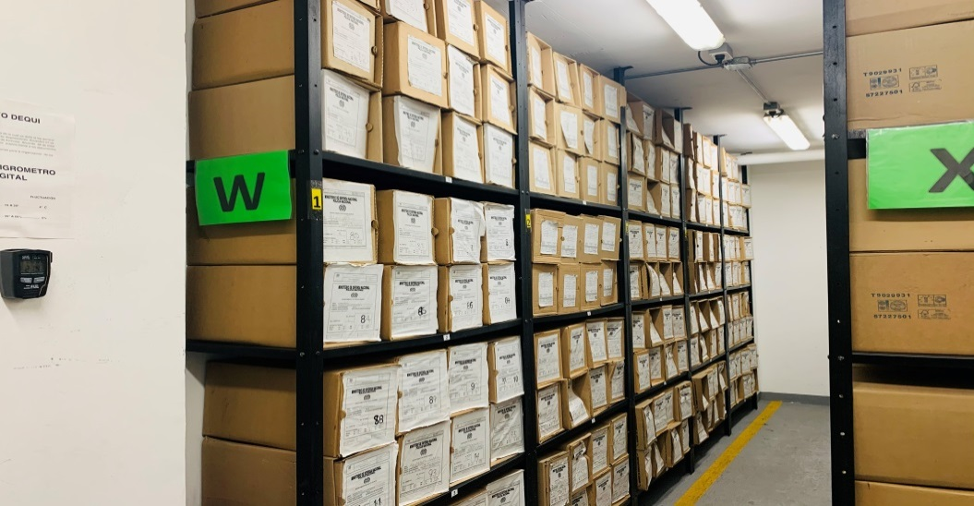
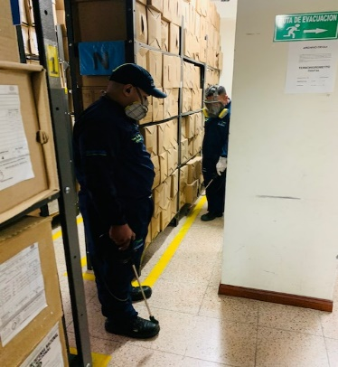 zz

Fecha de Elaboración |  |  |  | 21 | 2 | 2021 |  | Fecha de Elaboración |  | 21 | 2 | 2021
Diagnostico Elaborado por: |  |  |  | PT. | JOSE LOAIZA GARCIA |  |  | Jefe Grupo de Gestión Documental |  | IT. | JHIILVERT STID RUIZ CHACON |  |  |  |  | Comandante de Unidad |  | CR | JORGE MAURO CORDOBA VALENCIA
 |  |  |  | Grado Nombres y Apellidos |  |  |  |  |  | Grado Nombres y Apellidos |  |  |  |  |  |  | Grado Nombres y Apellidos

Firma |  |  |  |  |  |  |  | Firma |  |  |  |  |  |  |  |  | Firma

